Sheet1
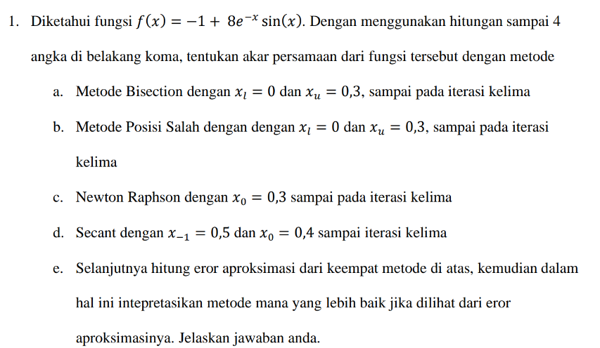

Bisection
xl = 0 | xu = 0,3
F(x) = -1 +( 8e^x)sinx
f(xu) = f(0,3) = |  | 0.7514
iterasi | xl | xu | xr | f(xl) | f(xr) | f(xl)*f(xr) | Ea
1 | 0 | 0.3 | 0.15 | -1 | 0.0290 | TRUE
2 | 0 | 0.15 | 0.075 | -1 | -0.4439 | FALSE | 100.00%
3 | 0.075 | 0.15 | 0.1125 | -0.4439 | -0.1975 | FALSE | 33.33%
4 | 0.1125 | 0.15 | 0.1312 | -0.1975 | -0.0818 | FALSE | 14.29%
5 | 0.1312 | 0.15 | 0.1406 | -0.0818 | -0.0258 | FALSE | 6.67%

Posisi Salah
xl = 0 | xu = 0,3
F(x) = -1 +( 8e^x)sinx
iterasi | xl | xu | f(xu) | f(xl) | xr | f(xr) | f(xl)*f(xr) | Ea
1 | 0 | 0.3 | 0.7514 | -1 | 0.1713 | 0.1490 | TRUE
2 | 0 | 0.1712901661 | 0.1490 | -1 | 0.1491 | 0.0237 | TRUE | 14.90%
3 | 0 | 0.14908233666 | 0.0237 | -1 | 0.1456 | 0.0036 | TRUE | 2.37%
4 | 0 | 0.14563493997 | 0.0036 | -1 | 0.1451 | 0.0006 | TRUE | 0.36%
5 | 0 | 0.14510913325 | 0.0006 | -1 | 0.1450 | 0.0001 | TRUE | 0.06%

Newton Raphson
x0= 0
F(x) = -1 +( 8e^x)sinx
f'(x0) = (-8e^x)cosx
iterasi | xi | f(xi) | f'(xi) | xi+1 | Ea
0 | 0.3 | 0.7514 | 3.9104 | 0.1078
1 | 0.1078 | -0.2270 | 6.3674 | 0.1435 | 24.84%
2 | 0.1435 | -0.0090 | 5.8684 | 0.1450 | 1.05%
3 | 0.1450 | 0.0000 | 5.8475 | 0.1450 | 0.00%
4 | 0.1450 | 0.0000 | 5.8474 | 0.1450 | 0.00%
5 | 0.1450 | 0.0000 | 5.8474 | 0.1450 | 0.00%

Secant
x-1 = 0,5 | x0 = 0,4
F(x) = -1 +( 8e^x)sinx
iterasi | xi-1 | xi | f(xi-1) | f(xi) | xi+1 | Ea
0 | 0.5 | 0.4 | 1.3263 | 1.0883 | -0.0572
1 | 0.4 | -0.0572 | 1.0883 | -1.4846 | 0.2066 | 25.00%
2 | -0.0572 | 0.2066 | -1.4846 | 0.3347 | 0.1581 | 798.82%
3 | 0.2066 | 0.1581 | 0.3347 | 0.0751 | 0.1440 | 127.71%
4 | 0.1581 | 0.1440 | 0.0751 | -0.0058 | 0.1450 | 30.71%
5 | 0.1440 | 0.1450 | -0.0058 | 0.0001 | 0.1450 | 9.75%

